p3a
Podíl uchazečů o zaměstnání na obyvatelstvu 15-64 (v %)
Kraj | 2019 |  |  |  |  |  |  |  |  |  |  |  | 2020 |  |  |  |  |  |  |  |  |  |  |  | průměr rok1)
 | 1 | 2 | 3 | 4 | 5 | 6 | 7 | 8 | 9 | 10 | 11 | 12 | 1 | 2 | 3 | 4 | 5 | 6 | 7 | 8 | 9 | 10 | 11 | 12 | 2019 | 2020 | rozdíl
Praha | 2.0 | 1.9 | 1.9 | 1.9 | 1.9 | 1.9 | 2.0 | 2.0 | 2.0 | 1.9 | 1.9 | 1.9 | 1.9 | 1.9 | 2.0 | 2.4 | 2.7 | 3.0 | 3.2 | 3.3 | 3.4 | 3.4 | 3.4 | 3.5 | 2.6 | 3.5 | 0.9
Středočeský kraj | 2.8 | 2.7 | 2.6 | 2.4 | 2.3 | 2.2 | 2.4 | 2.4 | 2.4 | 2.3 | 2.3 | 2.4 | 2.6 | 2.5 | 2.5 | 3.0 | 3.1 | 3.2 | 3.3 | 3.3 | 3.3 | 3.3 | 3.3 | 3.5 | 4.6 | 5.6 | 1.1
Jihočeský kraj | 2.8 | 2.7 | 2.3 | 2.0 | 1.8 | 1.7 | 1.9 | 1.9 | 1.9 | 1.8 | 1.9 | 2.3 | 2.7 | 2.6 | 2.4 | 2.9 | 2.9 | 2.8 | 2.9 | 2.8 | 2.7 | 2.7 | 2.8 | 3.2 | 4.9 | 5.6 | 0.7
Plzeňský kraj | 2.3 | 2.3 | 2.1 | 1.9 | 1.8 | 1.9 | 2.0 | 2.1 | 2.0 | 2.0 | 2.0 | 2.3 | 2.6 | 2.5 | 2.6 | 3.0 | 3.2 | 3.2 | 3.3 | 3.3 | 3.2 | 3.0 | 3.1 | 3.4 | 5.6 | 6.3 | 0.7
Karlovarský kraj | 3.2 | 3.2 | 3.0 | 2.9 | 2.7 | 2.6 | 2.6 | 2.5 | 2.5 | 2.5 | 2.5 | 2.7 | 3.0 | 3.0 | 3.1 | 4.3 | 4.9 | 5.1 | 5.3 | 5.2 | 5.0 | 5.0 | 5.1 | 5.4 | 7.7 | 8.5 | 0.8
Ústecký kraj | 4.7 | 4.7 | 4.6 | 4.3 | 4.0 | 3.8 | 3.9 | 3.8 | 3.8 | 3.7 | 3.6 | 3.9 | 4.3 | 4.3 | 4.3 | 4.7 | 5.0 | 5.2 | 5.4 | 5.4 | 5.4 | 5.2 | 5.2 | 5.5 | 8.9 | 9.8 | 0.9
Liberecký kraj | 3.3 | 3.3 | 3.1 | 2.9 | 2.8 | 2.7 | 2.8 | 2.8 | 2.7 | 2.7 | 2.7 | 2.9 | 3.1 | 3.1 | 3.1 | 3.5 | 3.8 | 3.9 | 4.1 | 4.0 | 3.9 | 3.8 | 3.8 | 4.1 | 7.3 | 8.0 | 0.7
Královéhradecký kraj | 2.5 | 2.4 | 2.3 | 2.1 | 1.9 | 1.9 | 2.1 | 2.1 | 2.1 | 2.1 | 2.1 | 2.4 | 2.6 | 2.5 | 2.5 | 2.8 | 2.9 | 2.9 | 3.0 | 3.0 | 2.9 | 2.8 | 2.9 | 3.1 | 5.1 | 5.7 | 0.6
Pardubický kraj | 2.5 | 2.4 | 2.1 | 1.8 | 1.7 | 1.7 | 1.9 | 1.9 | 1.9 | 1.8 | 1.8 | 2.2 | 2.4 | 2.4 | 2.3 | 2.5 | 2.6 | 2.6 | 2.7 | 2.7 | 2.6 | 2.5 | 2.6 | 2.9 | 6.1 | 6.9 | 0.8
Vysočina | 3.2 | 3.1 | 2.8 | 2.4 | 2.2 | 2.2 | 2.4 | 2.5 | 2.4 | 2.3 | 2.3 | 2.7 | 2.9 | 2.8 | 2.7 | 3.0 | 3.1 | 3.0 | 3.2 | 3.1 | 3.0 | 2.9 | 2.9 | 3.3 | 6.5 | 7.2 | 0.7
Jihomoravský kraj | 4.1 | 4.0 | 3.7 | 3.4 | 3.2 | 3.1 | 3.3 | 3.3 | 3.2 | 3.1 | 3.1 | 3.5 | 3.7 | 3.7 | 3.6 | 4.1 | 4.2 | 4.1 | 4.2 | 4.2 | 4.2 | 4.1 | 4.2 | 4.5 | 6.7 | 7.8 | 1.1
Olomoucký kraj | 3.5 | 3.4 | 3.1 | 2.7 | 2.6 | 2.5 | 2.6 | 2.6 | 2.6 | 2.5 | 2.5 | 2.9 | 3.2 | 3.2 | 3.1 | 3.5 | 3.5 | 3.5 | 3.7 | 3.7 | 3.6 | 3.6 | 3.7 | 4.1 | 7.3 | 8.4 | 1.1
Zlínský kraj | 2.8 | 2.7 | 2.4 | 2.1 | 2.1 | 2.0 | 2.2 | 2.2 | 2.2 | 2.1 | 2.1 | 2.4 | 2.6 | 2.5 | 2.5 | 2.9 | 2.9 | 2.9 | 3.0 | 3.0 | 2.9 | 2.9 | 2.9 | 3.2 | 6.7 | 7.7 | 1.0
Moravskoslezský kraj | 4.9 | 4.8 | 4.6 | 4.4 | 4.2 | 4.2 | 4.3 | 4.2 | 4.2 | 4.1 | 4.1 | 4.4 | 4.6 | 4.6 | 4.6 | 5.0 | 5.3 | 5.4 | 5.6 | 5.5 | 5.4 | 5.3 | 5.3 | 5.6 | 8.1 | 8.7 | 0.6
Celkem ČR | 3.3 | 3.2 | 3.0 | 2.7 | 2.6 | 2.6 | 2.7 | 2.7 | 2.7 | 2.6 | 2.6 | 2.9 | 3.1 | 3.0 | 3.0 | 3.4 | 3.6 | 3.7 | 3.8 | 3.8 | 3.8 | 3.7 | 3.8 | 4.0 | 6.1 | 7.0 | 0.9
1)počítáno z nezaokrouhlených hodnot

Počet uchazečů o zaměstnání (v tis.)
Kraj | 2019 |  |  |  |  |  |  |  |  |  |  |  | 2020 |  |  |  |  |  |  |  |  |  |  |  | průměr 1)
 | 1 | 2 | 3 | 4 | 5 | 6 | 7 | 8 | 9 | 10 | 11 | 12 | 1 | 2 | 3 | 4 | 5 | 6 | 7 | 8 | 9 | 10 | 11 | 12 | 2019 | 2020 | rozdíl
Praha | 18.9 | 18.6 | 18.3 | 17.9 | 17.8 | 17.8 | 18.9 | 19.1 | 18.5 | 18.0 | 17.7 | 18.0 | 18.4 | 18.4 | 18.8 | 22.4 | 25.4 | 27.4 | 29.6 | 30.6 | 31.1 | 31.3 | 31.5 | 32.1 | 18.3 | 25.8 | 7.5
Středočeský kraj | 26.5 | 26.2 | 24.7 | 22.9 | 22.1 | 21.9 | 23.1 | 23.3 | 23.1 | 22.4 | 22.1 | 23.6 | 24.9 | 24.6 | 24.6 | 28.2 | 29.6 | 30.2 | 31.4 | 31.2 | 31.4 | 31.0 | 31.4 | 33.1 | 23.6 | 28.9 | 5.4
Jihočeský kraj | 12.7 | 12.5 | 10.9 | 9.4 | 8.5 | 8.2 | 8.8 | 8.8 | 8.7 | 8.6 | 8.9 | 10.5 | 12.0 | 11.8 | 11.0 | 12.9 | 13.0 | 12.6 | 12.7 | 12.4 | 12.1 | 11.9 | 12.5 | 14.1 | 9.7 | 12.3 | 2.5
Plzeňský kraj | 9.8 | 9.6 | 9.0 | 8.4 | 8.1 | 8.2 | 8.8 | 9.0 | 8.7 | 8.6 | 8.7 | 9.8 | 10.8 | 10.7 | 10.8 | 12.3 | 13.1 | 13.2 | 13.6 | 13.5 | 13.2 | 12.6 | 12.6 | 13.7 | 8.9 | 12.3 | 3.5
Karlovarský kraj | 6.8 | 6.7 | 6.4 | 6.0 | 5.8 | 5.5 | 5.6 | 5.3 | 5.3 | 5.4 | 5.4 | 5.8 | 6.3 | 6.2 | 6.5 | 8.6 | 9.8 | 10.2 | 10.5 | 10.2 | 10.0 | 10.0 | 10.2 | 10.8 | 5.9 | 8.9 | 3.1
Ústecký kraj | 27.6 | 27.6 | 26.9 | 25.1 | 23.7 | 22.4 | 22.9 | 22.4 | 22.0 | 21.4 | 21.4 | 22.6 | 24.7 | 24.7 | 24.5 | 27.0 | 28.4 | 29.2 | 30.3 | 30.5 | 30.5 | 29.5 | 29.2 | 30.6 | 24.0 | 27.9 | 3.9
Liberecký kraj | 10.6 | 10.5 | 10.0 | 9.3 | 8.9 | 8.6 | 9.1 | 9.0 | 8.8 | 8.6 | 8.6 | 9.3 | 9.8 | 9.8 | 9.8 | 10.9 | 11.7 | 11.9 | 12.4 | 12.3 | 12.1 | 11.7 | 11.8 | 12.4 | 9.3 | 11.3 | 1.9
Královéhradecký kraj | 9.7 | 9.4 | 8.8 | 8.1 | 7.7 | 7.5 | 8.1 | 8.2 | 8.2 | 8.1 | 8.2 | 9.1 | 9.7 | 9.6 | 9.5 | 10.5 | 10.9 | 10.8 | 11.2 | 11.1 | 10.9 | 10.6 | 10.7 | 11.5 | 8.4 | 10.5 | 2.0
Pardubický kraj | 8.9 | 8.8 | 7.7 | 6.7 | 6.3 | 6.2 | 6.8 | 6.9 | 6.8 | 6.6 | 6.8 | 7.9 | 8.6 | 8.4 | 8.1 | 9.0 | 9.2 | 9.1 | 9.5 | 9.4 | 9.1 | 8.9 | 9.2 | 10.2 | 7.2 | 9.0 | 1.8
Vysočina | 11.3 | 10.9 | 9.8 | 8.6 | 8.1 | 8.1 | 8.7 | 8.9 | 8.6 | 8.2 | 8.3 | 9.6 | 10.2 | 10.0 | 9.7 | 10.6 | 10.8 | 10.6 | 11.0 | 10.9 | 10.5 | 10.1 | 10.2 | 11.4 | 9.1 | 10.4 | 1.3
Jihomoravský kraj | 33.8 | 33.2 | 31.2 | 28.7 | 27.1 | 26.2 | 27.6 | 27.6 | 27.0 | 26.2 | 26.5 | 29.1 | 31.0 | 30.6 | 30.1 | 33.4 | 34.1 | 33.5 | 34.4 | 34.5 | 34.2 | 33.9 | 34.6 | 36.9 | 28.8 | 33.1 | 4.3
Olomoucký kraj | 15.5 | 15.1 | 13.7 | 12.2 | 11.6 | 11.0 | 11.4 | 11.4 | 11.4 | 11.0 | 11.1 | 12.8 | 14.0 | 13.8 | 13.4 | 14.8 | 15.0 | 15.0 | 15.6 | 15.6 | 15.4 | 15.3 | 15.8 | 17.3 | 12.4 | 14.9 | 2.5
Zlínský kraj | 11.7 | 11.3 | 10.1 | 9.1 | 8.7 | 8.5 | 9.1 | 9.2 | 9.2 | 8.8 | 8.9 | 10.0 | 10.6 | 10.3 | 10.4 | 11.7 | 11.8 | 11.8 | 12.0 | 11.9 | 11.8 | 11.6 | 11.7 | 12.8 | 9.6 | 11.4 | 1.8
Moravskoslezský kraj | 41.5 | 40.9 | 39.5 | 37.4 | 36.3 | 35.4 | 36.1 | 35.8 | 35.6 | 34.8 | 34.8 | 37.3 | 38.9 | 38.6 | 38.6 | 41.7 | 43.2 | 44.2 | 45.4 | 45.0 | 44.7 | 43.4 | 43.2 | 45.2 | 37.2 | 42.3 | 5.1
Celkem ČR | 245.1 | 241.4 | 227.1 | 209.8 | 200.7 | 195.7 | 205.1 | 204.8 | 201.9 | 196.5 | 197.3 | 215.5 | 230.0 | 227.4 | 225.7 | 254.0 | 266.1 | 269.6 | 279.7 | 279.1 | 277.0 | 271.7 | 274.5 | 292.0 | 212.4 | 259.1 | 46.6
...
Počet uchazečů o zaměstnání - ženy (v tis.)
Liberecký kraj | 11.1 | 10.9 | 11.3 | 11.7 | 11.8 | 11.8 | 11.8 | 11.7 | 11.5 | 11.8 | 11.6 | 11.9 | 11.6 | 11.3 | 10.7 | 10.2 | 10.4 | 9.6 | 9.7 | 10.4 | 10.5 | 10.0 | 10.3 | 10.1 | 11.5 | 10.5 | -1.1
Královéhradecký kraj | 12.7 | 13.0 | 13.3 | 13.4 | 13.8 | 14.1 | 14.2 | 14.5 | 14.6 | 14.4 | 14.5 | 14.7 | 14.7 | 14.6 | 13.8 | 12.7 | 13.0 | 12.3 | 11.8 | 11.6 | 11.7 | 11.9 | 11.7 | 11.6 | 13.9 | 12.7 | -1.1
Pardubický kraj | 32.9 | 32.3 | 31.9 | 27.5 | 26.5 | 26.1 | 26.2 | 26.8 | 24.3 | 23.5 | 23.9 | 24.6 | 24.8 | 25.2 | 25.1 | 23.8 | 24.3 | 25.4 | 26.8 | 26.3 | 21.1 | 19.4 | 20.3 | 20.6 | 27.7 | 23.7 | -3.9
Vysočina | 10.4 | 10.9 | 10.9 | 10.9 | 11.1 | 11.3 | 11.2 | 11.1 | 10.6 | 10.4 | 10.5 | 10.6 | 11.0 | 10.6 | 10.4 | 10.0 | 10.0 | 10.2 | 10.4 | 10.2 | 9.5 | 9.5 | 9.6 | 9.6 | 10.8 | 10.1 | -0.7
Jihomoravský kraj | 25.2 | 25.1 | 25.3 | 24.9 | 25.2 | 26.8 | 27.4 | 27.6 | 26.6 | 27.1 | 27.2 | 27.1 | 27.4 | 27.7 | 26.5 | 26.3 | 27.2 | 28.8 | 29.0 | 29.0 | 29.3 | 29.0 | 29.6 | 29.3 | 26.2 | 28.2 | 2.0
Olomoucký kraj | 11.1 | 10.8 | 10.7 | 10.5 | 10.7 | 10.9 | 10.7 | 10.7 | 10.2 | 10.3 | 10.3 | 9.7 | 9.7 | 10.0 | 9.7 | 8.8 | 8.4 | 7.8 | 7.8 | 8.0 | 7.9 | 7.7 | 7.5 | 7.1 | 10.6 | 8.5 | -2.1
Zlínský kraj | 12.5 | 12.6 | 13.2 | 13.6 | 14.2 | 13.4 | 14.1 | 13.9 | 14.0 | 13.1 | 12.1 | 12.1 | 12.2 | 12.7 | 12.7 | 12.7 | 11.6 | 10.9 | 11.5 | 11.4 | 10.7 | 10.2 | 10.5 | 10.8 | 13.2 | 11.6 | -1.7
Moravskoslezský kraj | 17.2 | 17.5 | 17.1 | 17.3 | 17.8 | 17.8 | 18.2 | 17.7 | 17.5 | 16.7 | 16.5 | 16.3 | 16.3 | 16.0 | 15.2 | 15.0 | 14.8 | 14.2 | 14.0 | 14.7 | 14.3 | 13.6 | 13.7 | 13.4 | 17.3 | 14.7 | -2.6
Celkem ČR | 331.5 | 333.1 | 339.3 | 339.9 | 346.6 | 342.5 | 346.6 | 350.6 | 345.4 | 337.5 | 338.7 | 341.0 | 341.4 | 351.6 | 342.3 | 332.7 | 331.1 | 334.9 | 334.3 | 340.8 | 316.7 | 310.7 | 318.0 | 318.6 | 340.3 | 332.0 | -8.3
1)počítáno z nezaokrouhlených hodnot
Meziroční rozdíly počtu uchazečů o zaměstnání
1 | -2363
2 | -16239
3 | -25062
4 | -26286
5 | -24823
6 | -21725
7 | -19700
8 | -19959
9 | -25366
10 | -24543
11 | -30236
12 | -53100
1 | -37774
2 | -25211
3 | -22582
4 | -16520
5 | -7857
6 | -4189
7 | 13
8 | 5158
9 | 18070
10 | 26144
11 | 32094
12 | 36860
1 | 51720
2 | 51998
3 | 62588
4 | 67906
5 | 65364
6 | 65887
7 | 65499
8 | 65038
9 | 63873
10 | 59919
11 | 56815
12 | 51522
1 | 43465
2 | 31707
3 | 20547
4 | 9680
5 | 2510
6 | -3294
7 | -9732
8 | -16506
9 | -27960
10 | -37043
11 | -47805
12 | -54919
1 | -73083
2 | -77273
...

p3c
...
Vývoj míry nezaměstnanosti v % v zemích EU v letech 2019 - 2020
Latvia | 7.0 | 6.9 | 6.8 | 6.5 | 6.3 | 6.3 | 6.3 | 6.1 | 5.8 | 5.6 | 5.8 | 6.6 | 7.2 | 7.3 | 7.7 | 8.4 | 8.6 | 8.6 | 8.7 | 8.4 | 8.0 | 7.7 | 7.9 | 8.3
France | 9.3 | 9.1 | 8.7 | 8.3 | 8.1 | 7.9 | 8.1 | 8.6 | 8.2 | 8.5 | 8.4 | 8.2 | 8.2 | 7.9 | 8.2 | 7.1 | 6.9 | 6.4 | 8.9 | 9.1 | 8.7 | 8.8 | 9.0 | 8.9
Italy | 11.3 | 11.3 | 10.5 | 10.4 | 9.7 | 9.2 | 9.4 | 8.2 | 9.8 | 10.0 | 10.0 | 9.8 | 10.4 | 10.1 | 7.4 | 6.4 | 7.8 | 9.2 | 10.4 | 9.4 | 10.2 | 10.4 | 8.6 | 9.1
Lithuania | 6.5 | 6.5 | 6.6 | 6.0 | 6.0 | 6.4 | 5.9 | 6.2 | 6.1 | 5.9 | 6.4 | 6.9 | 6.8 | 7.0 | 7.6 | 8.1 | 8.6 | 9.0 | 8.7 | 9.3 | 9.9 | 10.2 | 10.4 | 10.6
Spain | 14.7 | 14.8 | 14.7 | 14.3 | 14.0 | 13.8 | 13.8 | 14.0 | 13.9 | 13.9 | 13.8 | 13.6 | 14.2 | 14.1 | 15.0 | 15.3 | 15.2 | 15.5 | 15.9 | 16.4 | 16.4 | 16.2 | 16.1 | 16.1
Estonia | 4.3 | 4.7 | 4.1 | 5.0 | 5.1 | 4.7 | 4.2 | 3.9 | 4.2 | 4.0 | 4.1 | 4.5 | 4.9 | 5.0 | 5.0 | 6.2 | 7.1 | 8.0 | 7.6 | 7.7 | 7.9 | 7.9 | 7.4 | :
Greece | 19.7 | 19.9 | 18.1 | 18.1 | 16.9 | 15.8 | 16.7 | 16.5 | 15.9 | 16.3 | 17.3 | 16.8 | 17.0 | 16.8 | 16.3 | 15.8 | 16.9 | 17.3 | 15.6 | 16.8 | 16.1 | 15.8 | : | :
Hungary | 3.6 | 3.6 | 3.5 | 3.4 | 3.3 | 3.4 | 3.4 | 3.5 | 3.5 | 3.5 | 3.3 | 3.4 | 3.5 | 3.7 | 3.8 | 4.1 | 4.6 | 4.8 | 4.6 | 4.4 | 4.3 | 4.4 | 4.2 | :
United Kingdom | 3.8 | 3.8 | 3.7 | 3.6 | 3.8 | 3.8 | 4.0 | 4.0 | 3.9 | 3.8 | : | :
Zdroj: Eurostat 9. 2.2021, sezonně neočištěná data
Vývoj míry nezaměstnanosti (v %)
 | Czechia | EU 27
2019 01 | 2.2 | 7.3
2019 02 | 1.8 | 7.3
2019 03 | 2.1 | 7.1
2019 04 | 2.0 | 6.9
2019 05 | 2.0 | 6.6
2019 06 | 1.7 | 6.4
2019 07 | 2.2 | 6.5
2019 08 | 2.1 | 6.4
2019 09 | 2.1 | 6.5
2019 10 | 2.1 | 6.6
2019 11 | 2.0 | 6.6
2019 12 | 1.9 | 6.5
2020 01 | 2.1 | 6.8
2020 02 | 1.9 | 6.8
2020 03 | 1.9 | 6.6
2020 04 | 2.1 | 6.6
2020 05 | 2.4 | 6.8
2020 06 | 2.6 | 7.1
2020 07 | 3.0 | 7.6
2020 08 | 2.8 | 7.7
2020 09 | 2.8 | 7.6
2020 10 | 3.1 | 7.6
2020 11 | 2.8 | 7.4
2020 12 | 3.1 | 7.4

p3d
Mezinárodní srovnání ČR a EU28 (roční průměry)

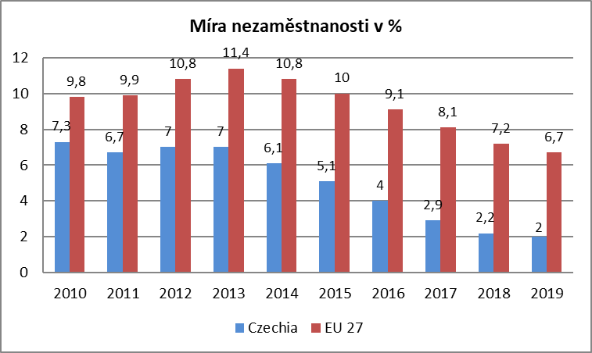
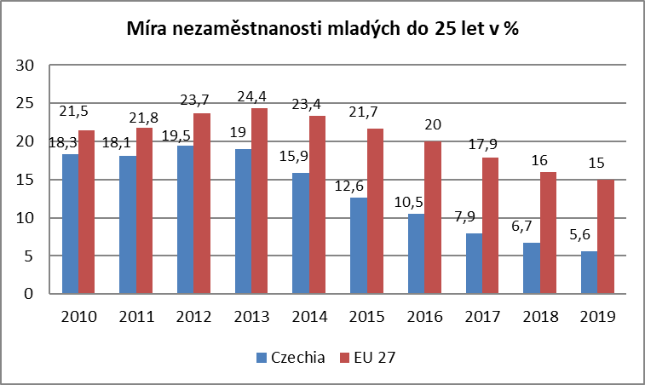

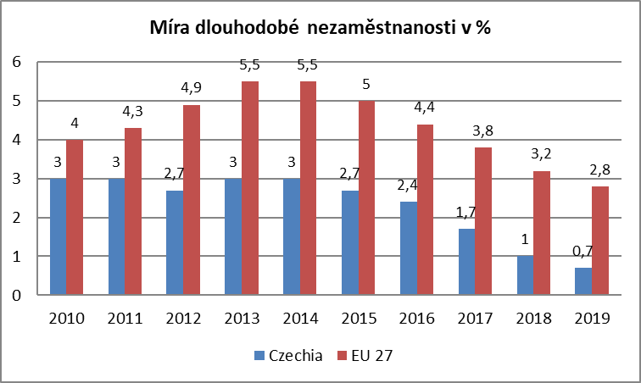
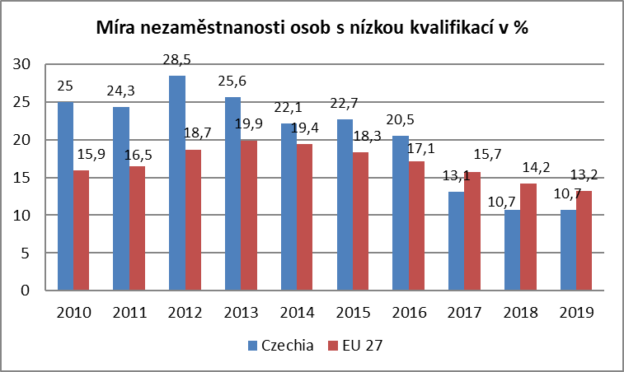

Zdroj: EUROSTAT

mapa1219
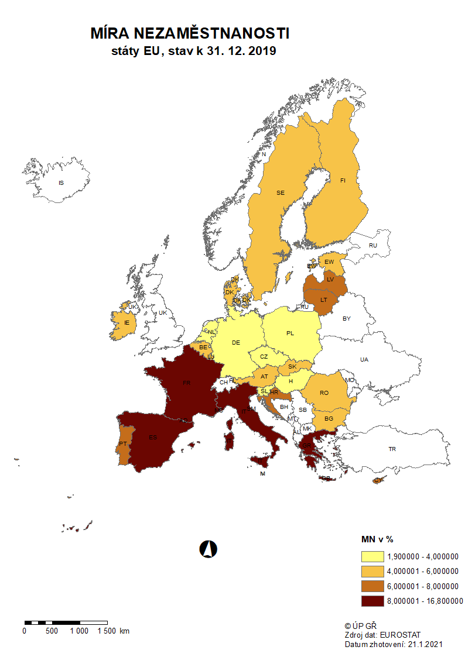

mapa1220
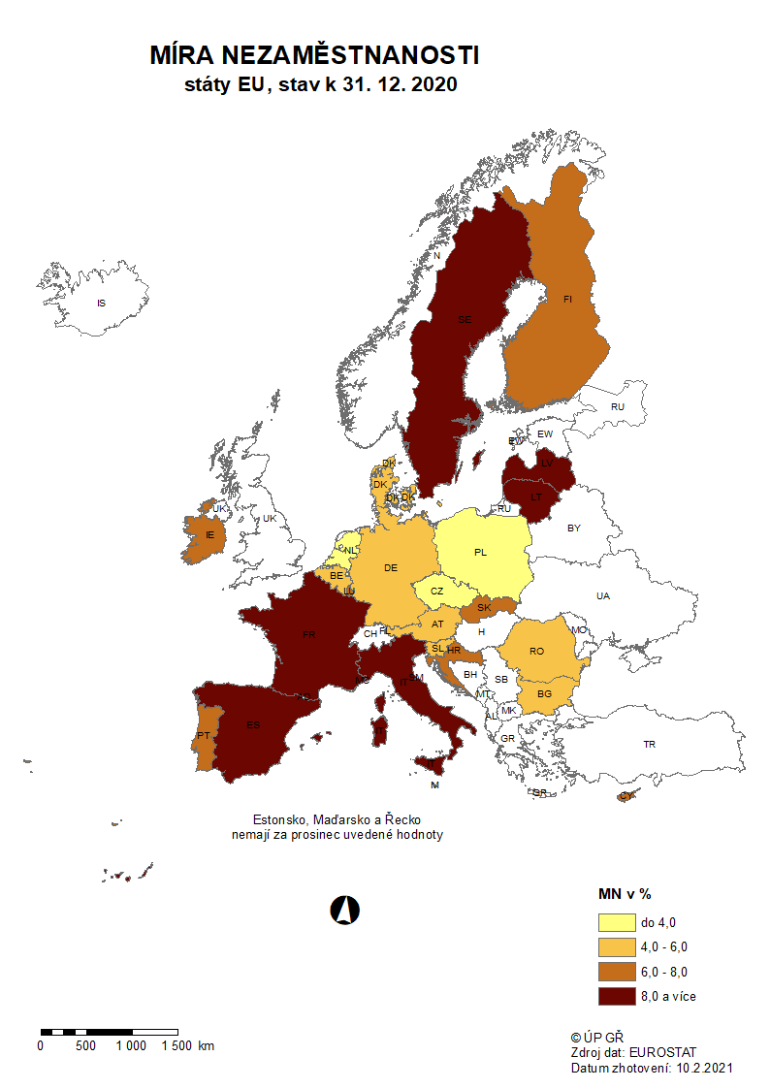

p3f
Hlášená hromadná propouštění v letech 2018-2020

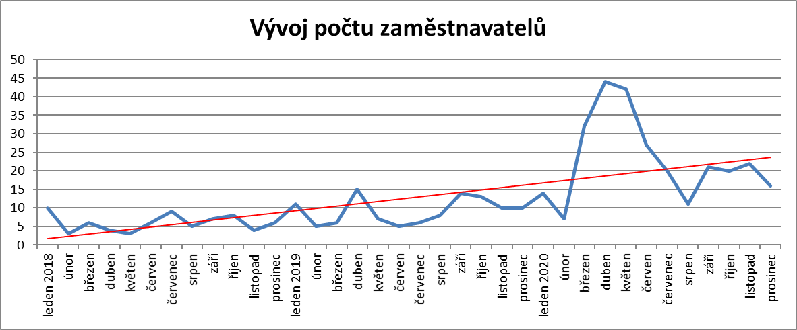

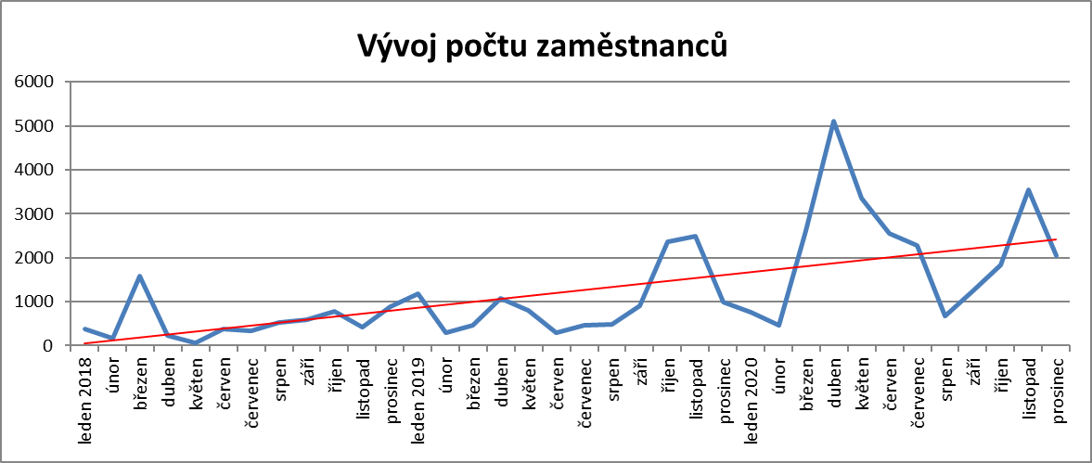

p6b
...
umístění uchazeči |  | vytvořená místa |  | umístění uchazeči |  | umístění uchazeči |  | zaměstnanci, SVČ |  | vymezená místa |  | zaměstnanci |  | osoby SVČ
381 | 112 | 781 | 69 | 576 | 184 | 15 | 2 | 184 | 110 | 3,982 | 230 | 0 | 0 | 0 | 0
388 | 138 | 771 | 91 | 561 | 196 | 15 | 2 | 183 | 115 | 4,012 | 268 | 0 | 0 | 1 | 1
389 | 171 | 724 | 97 | 537 | 226 | 16 | 3 | 178 | 118 | 4,032 | 304 | 0 | 0 | 4 | 4
396 | 209 | 693 | 113 | 523 | 267 | 16 | 3 | 180 | 121 | 4,054 | 331 | 0 | 0 | 5 | 5
391 | 248 | 675 | 135 | 504 | 292 | 15 | 4 | 192 | 134 | 4,073 | 366 | 0 | 0 | 4 | 5
364 | 274 | 664 | 161 | 488 | 313 | 15 | 5 | 210 | 155 | 4,083 | 410 | 0 | 0 | 3 | 5

Počet osob podpořených v rámci APZ v roce 2020
VPP | 4,162
SÚPM zřízená | 3
SÚPM vyhrazená | 177
SÚPM - SVČ | 274
CHPM zřízená | 313
CHPM - SVČ | 5
Příspěvek na provoz CHPM a CHPM SVČ | 155
CHPM vymezená + SVČ | 410
Příspěvek na zapracování | 0
Překlenovací příspěvek | 5
Projekty ESF - OP LZZ - VPP | 3,876
Projekty ESF - OP LZZ - SÚPM | 2,780
Příspěvek na dojížďku a příspěvek na přestěhování | 484
Odborná praxe do 30ti let | 665
Rekvalifikace | 3,196
Zvolená rekvalifikace | 4,215
Poradenství | 801
Vytvořená pracovní místa (NIP) | 111
Poradenství |  | Vytvořená pracovní místa 2)

uchazeči |  | vytvořená místa |  | Počet podpořených osob
stav | celkem | stav | celkem | stav | celkem
na konci | od poč. | na konci | od poč. | na konci | od poč.
sled.měs. | roku | sled.měs. | roku | sled.měs. | roku
8 | 21 | 0 | 0 | 0 | 0
12 | 185 | 0 | 0 | 0 | 0
8 | 314 | 0 | 0 | 0 | 0
0 | 383 | 0 | 0 | 0 | 0
0 | 390 | 0 | 0 | 0 | 0
7 | 420 | 0 | 0 | 0 | 0
0 | 484 | 0 | 0 | 0 | 0
7 | 556 | 0 | 0 | 0 | 0
16 | 694 | 0 | 0 | 0 | 0
0 | 794 | 0 | 0 | 0 | 0
0 | 800 | 0 | 0 | 0 | 0
0 | 801 | 144 | 144 | 111 | 111
...

